Rejser i alt
Rejser i alt på Rejsekort 2023
 | Total
52 01-jan | 251263
1 02-jan | 407004
1 03-jan | 503411
1 04-jan | 576011
1 05-jan | 577763
1 06-jan | 620912
1 07-jan | 379327
1 08-jan | 265573
2 09-jan | 575566
2 10-jan | 594754
2 11-jan | 610307
2 12-jan | 613320
2 13-jan | 650967
2 14-jan | 416375
2 15-jan | 278947
3 16-jan | 579203
3 17-jan | 633171
3 18-jan | 606196
3 19-jan | 623451
3 20-jan | 650909
3 21-jan | 419846
3 22-jan | 281220
4 23-jan | 562944
4 24-jan | 589016
4 25-jan | 594700
4 26-jan | 609702
4 27-jan | 641041
4 28-jan | 402715
4 29-jan | 278410
5 30-jan | 577781
5 31-jan | 616773
5 01-feb | 630161
5 02-feb | 633877
5 03-feb | 700675
5 04-feb | 438339
5 05-feb | 292930

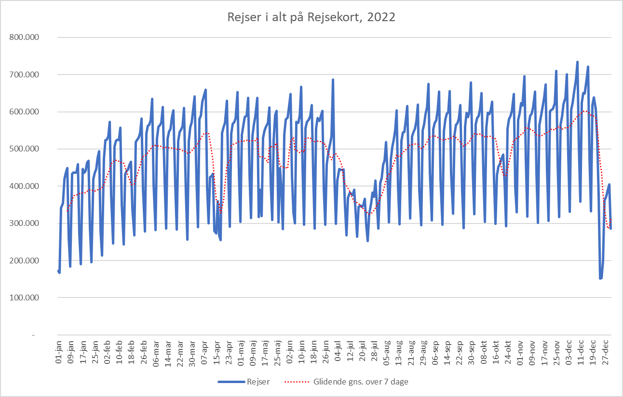

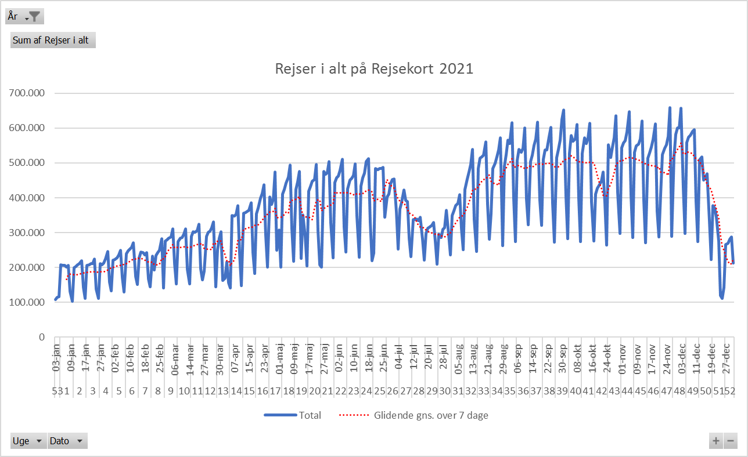

Antal Rejsekortrejser 2020
 | Total
1 01-jan | 254635
1 02-jan | 423415
1 03-jan | 497209
1 04-jan | 355660
1 05-jan | 253089
2 06-jan | 576218
2 07-jan | 590528
2 08-jan | 599473
2 09-jan | 624729
2 10-jan | 679161
2 11-jan | 394491
2 12-jan | 263162
3 13-jan | 574229
3 14-jan | 608461
3 15-jan | 606245
3 16-jan | 611689
3 17-jan | 646023
3 18-jan | 377977
3 19-jan | 274783
4 20-jan | 576718
4 21-jan | 593358
4 22-jan | 596091
4 23-jan | 609614
4 24-jan | 653550
4 25-jan | 372700
4 26-jan | 261104
5 01-feb | 428166
5 02-feb | 307741
5 27-jan | 580167
5 28-jan | 612935
5 29-jan | 603643
5 30-jan | 639391
5 31-jan | 703347
6 03-feb | 610827
6 04-feb | 637231
6 05-feb | 636840
6 06-feb | 640261
6 07-feb | 673356
6 08-feb | 408927
6 09-feb | 269535
7 10-feb | 523754
7 11-feb | 537062
7 12-feb | 535566
7 13-feb | 536613
7 14-feb | 574564
7 15-feb | 385573
7 16-feb | 278759
8 17-feb | 592989
8 18-feb | 603962
8 19-feb | 623118
...

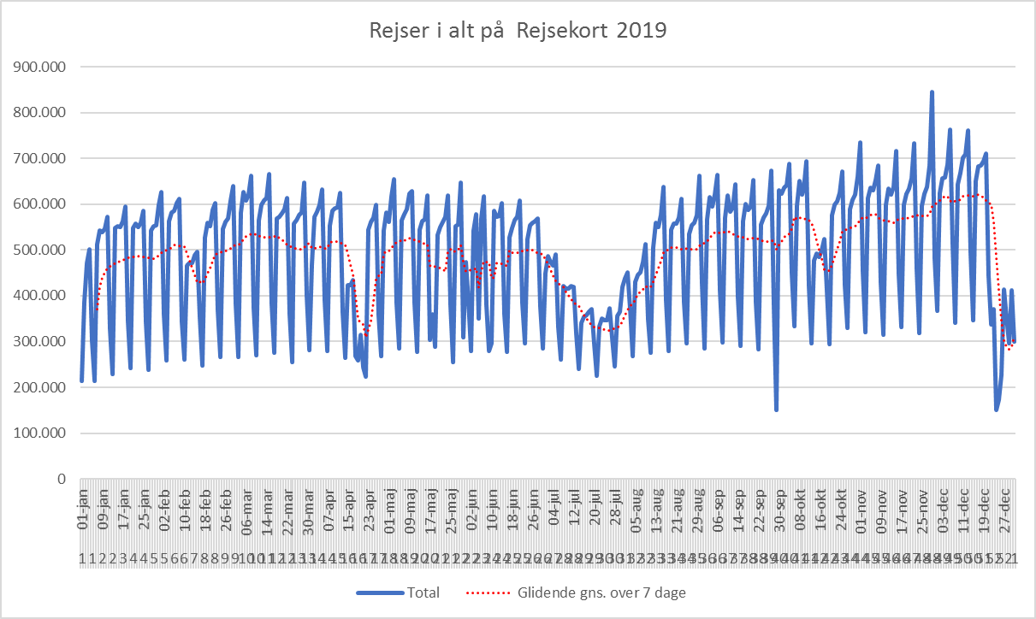

Åbning af Cityring

 | Rejser
01-jan | 251,263
02-jan | 407,004
03-jan | 503,411
04-jan | 576,011
05-jan | 577,763
06-jan | 620,912
07-jan | 379,327
08-jan | 265,573
09-jan | 575,566
10-jan | 594,754
11-jan | 610,307
12-jan | 613,320
13-jan | 650,967
14-jan | 416,375
15-jan | 278,947
16-jan | 579,203
17-jan | 633,171
18-jan | 606,196
19-jan | 623,451
20-jan | 650,909
21-jan | 419,846
22-jan | 281,220
23-jan | 562,944
24-jan | 589,016
25-jan | 594,700
26-jan | 609,702
27-jan | 641,041
28-jan | 402,715
29-jan | 278,410
30-jan | 577,781
31-jan | 616,773
01-feb | 630,161

Eftermiddag, korr. rejseakt.
Rejseaktivitet korrigeret med 2019 data, eftermiddagsmyldretid
 | Sum af DSB Vest rejser | Sum af DSB Øst rejser | Sum af DSB ØstVest rejser | Sum af Movia rejser | Sum af S-tog rejser | Sum af Metro rejser | Sum af Arriva rejser | Sum af Sydtrafik rejser | Sum af Midttrafik rejser | Sum af NT rejser | Sum af Fynbus rejser | Sum af Rejser i alt indekseret
2023 1 02-jan | -0.31979262932 | -0.094336824662 | 0.14423797688 | -0.052789449577 | 0.083069624561 | 0.18235203366 | 0.15085680332 | -0.1713974718 | -0.014917838756 | -0.25425927877 | 0.058656298179 | 0.02557596593
2023 1 03-jan | -0.2024751909 | 0.062597744811 | 0.070652442337 | 0.11484596624 | 0.18722757832 | 0.11876322245 | 0.23293532672 | 0.50854877615 | 0.19487606327 | 0.24650887792 | 0.40356633195 | 0.20562570778
2023 1 04-jan | -0.25663664868 | -0.042540806098 | 0.12872015878 | 0.12139768934 | 0.17404576103 | 0.54263810054 | 0.14917678958 | -0.085307011277 | 0.19347081085 | 0.061841915712 | 0.21271984658 | 0.16940066045
2023 1 05-jan | -0.23273320991 | 0.041121932709 | -0.026989966114 | 0.10764400697 | 0.13545382951 | 0.36244810116 | 0.18258437307 | -0.016561387255 | 0.1701908332 | 0.11030066073 | 0.24340903533 | 0.14951580026
2023 1 06-jan | -0.29421723115 | -0.0041941071872 | -0.047380007306 | 0.12692258332 | 0.068329166598 | 0.30458647417 | 0.24460278831 | -0.13276451667 | 0.18712455073 | 0.0095716564229 | 0.26828121536 | 0.109672458
2023 1 07-jan | -0.31134042249 | 0.01245773628 | -0.46910733565 | 0.089790949791 | 0.02693447923 | 0.2948340345 | 0.15644285708 | -0.16455941583 | 0.026264696539 | -0.12578733606 | 0.45611128485 | 0.092827051389
2023 1 08-jan | -0.30426052009 | -0.04168446662 | -0.53363016365 | 0.16329319184 | 0.08006546579 | 0.19588791374 | 0.35597204155 | 0.11607753007 | 0.11756423794 | 0.062378141286 | 0.50175177817 | 0.12423404557
2023 2 09-jan | -0.32112798486 | -0.058613772484 | -0.37460584402 | -0.00058725623518 | 0.085401326132 | 0.33165592762 | 0.082319184796 | -0.22426786984 | 0.071513750707 | -0.0050688028148 | -0.065649625637 | 0.039097208504
2023 2 10-jan | -0.26171615484 | 0.050767826904 | -0.32414585904 | -0.045168599235 | 0.015729215198 | 0.12025536465 | 0.12453212407 | -0.21059167279 | 0.050855034992 | -0.024916084185 | -0.083384530233 | -0.002361700615
2023 2 11-jan | -0.32743214591 | -0.035437967908 | -0.26175722704 | 0.0064459108539 | 0.075026190114 | 0.30200741939 | 0.15573386719 | -0.23892420316 | 0.03434395031 | 0.0038872600165 | -0.10072366122 | 0.037142748008
2023 2 12-jan | -0.31096426964 | -0.047330549848 | -0.38925641817 | 0.012067052037 | 0.052741050402 | 0.29606352834 | 0.1049509517 | -0.2065443009 | 0.085391138874 | 0.033042681149 | -0.14625884443 | 0.038419871431
2023 2 13-jan | -0.33330211365 | -0.012761881849 | -0.26582000574 | -0.0066049898209 | 0.032157206909 | 0.24581378626 | 0.0089198118687 | -0.27445491167 | 0.064538470775 | -0.051630781719 | -0.085641128826 | 0.017885835272
2023 2 14-jan | -0.2587201041 | 0.092437004616 | -0.40401324761 | 0.10541602747 | 0.042359751372 | 0.21782608875 | 0.18353724878 | -0.21068273489 | 0.11718642404 | -0.00970659412 | 0.34470784757 | 0.11475177063
2023 2 15-jan | -0.3486512139 | -0.084035807628 | -0.37555044856 | 0.14907693024 | -0.01126634011 | 0.27588262119 | -0.075794998498 | -0.13899929528 | 0.077951699728 | -0.018598233237 | 0.22921892503 | 0.10633266385
2023 3 16-jan | -0.30481969864 | -0.052185411351 | -0.39425641423 | -0.085641356895 | 0.031975651194 | 0.12636411993 | 0.17080511973 | -0.25623129368 | 0.037356682337 | 0.0023875701457 | -0.13072092512 | -0.022189523384
2023 3 17-jan | -0.30669596533 | -0.0076147611221 | -0.33267527426 | 0.014654431189 | 0.050907902072 | 0.34592033969 | 0.08768438709 | -0.2345122638 | 0.068932748238 | -0.0018547716329 | -0.087359645541 | 0.046605533555
2023 3 18-jan | -0.30691020648 | -0.059290080219 | -0.44247901822 | -0.035915197382 | 0.043412353533 | 0.1786436897 | 0.13556825094 | -0.24177682035 | 0.10688878979 | 0.021522126186 | -0.10491657907 | 0.010241700839
2023 3 19-jan | -0.3101148557 | 0.026938440901 | -0.4903063472 | -0.0064148636606 | 0.045346983026 | 0.27274950536 | 0.17309278772 | -0.20606878624 | 0.10307519875 | 0.044881180599 | -0.082409631592 | 0.038238601465
2023 3 20-jan | -0.31792573998 | -0.081415661367 | -0.36077123008 | -0.06623872585 | -0.0061977131893 | 0.11857228393 | 0.063284896665 | -0.25205849302 | 0.040951355509 | 0.013520166959 | -0.092781126203 | -0.020056275995
2023 3 21-jan | -0.29906692326 | 0.1423316966 | -0.38321499185 | 0.068685575292 | 0.025061958602 | 0.13504894155 | 0.19858113862 | -0.1908533434 | 0.083761740647 | -0.073888384711 | 0.44611643151 | 0.083440106883
2023 3 22-jan | -0.24138504827 | 0.0083601557087 | -0.35133830086 | 0.049669412192 | 0.019269971761 | 0.16156190662 | 0.1976412032 | -0.085270222536 | 0.055283395442 | -0.056874559935 | 0.24903280983 | 0.056753476197
2023 4 23-jan | -0.34698575227 | 0.015582259868 | -0.37488651986 | -0.10918360494 | -0.022835770122 | 0.061897501372 | 0.17395953985 | -0.25113152056 | 0.046077551849 | -0.0052723457855 | -0.14707099195 | -0.044896426402
2023 4 24-jan | -0.26287950124 | -0.019522622764 | -0.42268753896 | -0.08247004769 | -0.016038212286 | 0.11892466032 | 0.0779892643 | -0.23513873472 | 0.03398658044 | 0.019855971785 | -0.12056918525 | -0.031114512144
2023 4 25-jan | -0.3257566069 | -0.049816358616 | -0.40741941877 | -0.064084714887 | 0.03717502169 | 0.23227651531 | 0.12042295471 | -0.25434168729 | 0.052537500253 | -0.02072182145 | -0.12618752638 | -0.0085225842457
2023 4 26-jan | -0.30847085878 | -0.005497463288 | -0.4176459406 | -0.023967278228 | 0.045829353715 | 0.25740819939 | 0.14465109816 | -0.2370841451 | 0.04417379952 | 0.052171284167 | -0.08980715868 | 0.019150488593
2023 4 27-jan | -0.2995585337 | -0.031416976918 | -0.33362189698 | -0.056765739903 | 0.0094770029845 | 0.12617006321 | 0.094840907707 | -0.25422676473 | 0.0030597307499 | -0.064299494591 | -0.057055212045 | -0.013760856945
2023 4 28-jan | -0.25943074619 | 0.065135770107 | -0.47609239061 | 0.0011773177137 | 0.016637692546 | 0.1400709444 | 0.11771118551 | -0.19260283483 | -0.010176847236 | -0.091948449089 | 0.21804398944 | 0.04928488618
2023 4 29-jan | -0.18837268922 | 0.1016087417 | -0.33159744011 | 0.048284843419 | 0.098175112925 | 0.09536763855 | 0.31168615288 | -0.039149527555 | 0.060497869425 | -0.043395780747 | 0.32265254878 | 0.094955822428
2023 5 30-jan | -0.35171089775 | -0.090228756586 | -0.4268487405 | -0.081256932284 | 0.00088122776751 | 0.2490994302 | 0.16464280791 | -0.24765043639 | 0.031485771817 | -0.024882378319 | -0.14635256937 | -0.017532690389
2023 5 31-jan | -0.26489540568 | -0.049128969768 | -0.27058283035 | 0.0091916697357 | 0.046502290931 | 0.24248302781 | 0.11088499393 | -0.22951590663 | 0.05135874731 | -0.0026529350697 | -0.075827652566 | 0.029680068664
2023 5 01-feb | -0.29917503274 | -0.035321088011 | -0.35234779153 | 0.0041109457689 | 0.10317119422 | 0.23118517737 | 0.18897400054 | -0.23941851377 | 0.097726464681 | 0.049166666857 | -0.10343052493 | 0.042594025741
2023 5 02-feb | -0.28645036325 | -0.00059113436901 | -0.38676448619 | -0.012010757464 | 0.033279635451 | 0.15878170442 | 0.13316281159 | -0.23597148501 | 0.014807534274 | 0.014035296589 | -0.097828667384 | 0.0094692250374
2023 5 03-feb | -0.33989863202 | -0.098752532496 | -0.37057498959 | -0.013930040527 | 0.016282651937 | 0.31513997371 | 0.054202672959 | -0.28678165438 | 0.04136090179 | -0.068523582765 | -0.1140711388 | 0.014845404
2023 5 04-feb | -0.21369383751 | 0.098199496833 | -0.31971228149 | 0.022447948683 | 0.055630091045 | 0.20332644971 | 0.18651866681 | -0.14669332728 | 0.011100794885 | -0.042500040592 | 0.26728323509 | 0.081183357272
2023 5 05-feb | -0.29933690038 | 0.010010299781 | -0.41353562556 | -0.010465655588 | 0.030343319567 | 0.21375289363 | 0.04915838119 | -0.068744997904 | -0.0065104586328 | -0.073802305287 | 0.17880920208 | 0.056615684159

